Офт. (нерас)

 |  |  |  | ООО "ГАРИМЕД"
 |  |  |  | 125315, г. Москва, ул. Усиевича 24 тел/факс (495) 601-20-96, тел. 775-65-83
 |  |  |  | E-mail: soniks-info@mail.ru
 |  |  |  | Мы помогаем врачам делать людей здоровыми !
Цены с 01.07.2009г |  |  |  |  |  |  |  |  |  |  |  |  | ШОВНЫЙ МАТЕРИАЛ ДЛЯ ОФТАЛЬМОЛОГИИ

АТРАВМАТИЧЕСКИЙ ШОВНЫЙ МАТЕРИАЛ НЕРАССАСЫВАЮЩИЙСЯ (стерильный)
Поз | Цена 1 шт., руб. |  | Испол- |  | Шовный материал |  |  |  | Игла |  |  | Кол-во в уп., шт. | Рекомендуемая
 |  | нение |  |  | Диаметр |  | Длина | Наименование | Изгиб | Диаметр | Длина, |  | область применения
 |  |  |  |  | USP | Metric | см |  |  | мм | мм
1е | 88-00 | … |  |  | 10/0 | 0.2 | 30 | НЕЙЛОН мононить, черный (NYLON black), * | 4/8 | 0.15 | 5 | 15 | Пластика радужки
2е | 147-00 |  |  |  | 10/0 | 0.2 | 30 | НЕЙЛОН мононить, черный (NYLON black), * | 0.375 | 0.15 | 5 | 15 | Катаракта, кератопластика (роговица)
3е | 167-00 |  |  |  | 10/0 | 0.2 | 30 | НЕЙЛОН мононить, черный (NYLON black),**Premium | 0.375 | 0.15 | 6 | 15
4е | 147-00 |  |  |  | 10/0 | 0.2 | 30 | НЕЙЛОН мононить, черный (NYLON black), * | 0.375 | 0.15 | 6.5 | 15
5е | 141-00 |  |  |  | 9/0 | 0.3 | 30 | НЕЙЛОН мононить, черный (NYLON black), * | 0.375 | 0.15 | 5 | 15 | Катаракта (роговица)
6е | 159-00 |  |  |  | 9/0 | 0.3 | 30 | НЕЙЛОН мононить, черный (NYLON black),**Premium | 0.375 | 0.15 | 6.0 | 15
7е | 141-00 |  |  |  | 9/0 | 0.3 | 30 | НЕЙЛОН мононить, черный (NYLON black), * | 0.375 | 0.15 | 6.5 | 15
8е | 128-00 |  |  |  | 8/0 | 0.4 | 30 | НЕЙЛОН мононить, черный (NYLON black), * | 0.375 | 0.15 | 5 | 15 | Глаукома, витрэктомия, (конъюнктива, склера).
9е | 128-00 |  |  |  | 8/0 | 0.4 | 30 | НЕЙЛОН мононить, черный (NYLON black), * | 0.375 | 0.15 | 6.5 | 15
10е | 147-00 |  |  |  | 8/0 | 0.4 | 30 | НЕЙЛОН мононить, черный (NYLON black),**Premium | 0.375 | 0.2 | 6.0 | 15
11е | 128-00 |  |  |  | 8/0 | 0.4 | 30 | НЕЙЛОН мононить, черный (NYLON black), * | 0.375 | 0.2 | 6.5 | 15
12е | 128-00 |  |  |  | 7/0 | 0.5 | 30 | НЕЙЛОН мононить голубой, черный (NYLON)* | 0.375 | 0.2 | 6.5 | 15
13е | 89-00 |  |  |  | 6/0 | 0.7 | 75 | НЕЙЛОН мононить, синий (NYLON blue), * или ПОЛИАМИД мононить, синий, Premium | 3/8(4/8) | 0.3 | 12 | 15 | Пластическая хирургия
14е | 84-00 |  |  |  | 5/0 | 1 | 90 | НЕЙЛОН мононить, синий (NYLON blue), * или ПОЛИАМИД мононить, синий, Premium | 3/8(4/8) | 0.35 | 16 | 20
15е | 84-00 |  |  |  | 4/0 | 1.5 | 90 | НЕЙЛОН мононить, синий (NYLON blue), * или ПОЛИАМИД мононить, синий, Premium | 3/8(4/8) | 0.4 | 20 | 20
16е | 84-00 |  |  |  | 3/0 | 2 | 90 | НЕЙЛОН мононить, синий (NYLON blue), * или ПОЛИАМИД мононить, синий, Premium | 3/8(4/8) | 0.5 | 25 | 20
17е | 84-00 |  |  |  | 2/0 | 3 | 90 | НЕЙЛОН мононить, синий (NYLON blue), * или ПОЛИАМИД мононить, синий, Premium | 0.375 | 0.6 | 25 | 20
18е | 128-00 |  |  |  | 9/0 | 0.3 | 30 | ПОЛИАМИД мононить, синий | 0.375 | 0.15 | 5 | 15 | Катаракта (роговица)
19е | 128-00 |  |  |  | 9/0 | 0.3 | 30 | ПОЛИАМИД мононить, синий | 0.375 | 0.15 | 6.5 | 15
20е | 128-00 |  |  |  | 8/0 | 0.4 | 30 | ПОЛИАМИД мононить синий | 0.375 | 0.15 | 5 | 15 | Глаукома, витрэктомия, (конъюнктива, склера).
21е | 128-00 |  |  |  | 8/0 | 0.4 | 30 | ПОЛИАМИД мононить синий | 0.375 | 0.15 | 6.5 | 15
22е | 128-00 |  |  |  | 8/0 | 0.4 | 30 | ПОЛИАМИД мононить синий | 0.375 | 0.2 | 6.5 | 15
23е | 167-00 |  |  |  | 10/0 | 0.2 | 30 | ПОЛИПРОПИЛЕН мононить, синий (POLYPROPYLENE blue), * Premium | 3/8 | 0.15 | 5 | 15 | Катаракта (роговица)
24е | 167-00 |  |  |  | 10/0 | 0.2 | 30 | ПОЛИПРОПИЛЕН мононить, синий (POLYPROPYLENE blue), * | 3/8 | 0.15 | 6.5 | 15
25е | 159-00 |  |  |  | 9/0 | 0.3 | 30 | ПОЛИПРОПИЛЕН мононить, синий (POLYPROPYLENE blue), * | 3/8 | 0.15 | 5 | 15
26е | 159-00 |  |  |  | 9/0 | 0.3 | 30 | ПОЛИПРОПИЛЕН мононить, синий (POLYPROPYLENE blue),* | 3/8 | 0.15 | 6.5 | 15
27е | 147-00 |  |  |  | 8/0 | 0.4 | 30 | ПОЛИПРОПИЛЕН мононить, синий (POLYPROPYLENE blue), * | 0.375 | 0.15 | 5.0 | 15 | Глаукома, витрэктомия, (конъюнктива, склера).
28е | 147-00 |  |  |  | 8/0 | 0.4 | 30 | ПОЛИПРОПИЛЕН мононить, синий (POLYPROPYLENE blue), * | 0.375 | 0.15 | 6.5 | 15
29е | 167-00 |  |  |  | 8/0 | 0.4 | 30 | ПОЛИПРОПИЛЕН мононить, синий (POLYPROPYLENE blue), ** Premium | 0.375 | 0.2 | 6 | 15
30е | 147-00 |  |  |  | 8/0 | 0.4 | 30 | ПОЛИПРОПИЛЕН мононить, синий (POLYPROPYLENE blue), * | 0.375 | 0.2 | 6.5 | 15
31е | 133-00 |  |  |  | 7/0 | 0.5 | 30 | ПОЛИПРОПИЛЕН мононить, синий (POLYPROPYLENE blue), * | 0.375 | 0.2 | 6.5 | 15
32е | 128-00 |  |  |  | 6/0 | 0.7 | 45 | ПОЛИПРОПИЛЕН мононить, синий (POLYPROPYLENE blue), * | 0.375 | 0.3 | 7.5 | 15 | Отслойка сетчатки
33е | 128-00 |  |  |  | 5/0 | 1 | 45 | ПОЛИПРОПИЛЕН мононить, синий (POLYPROPYLENE blue), * | 0.375 | 0.35 | 9 | 20
34е | 94-00 |  |  |  | 6/0 | 0.7 | 75 | ПОЛИПРОПИЛЕН мононить, синий (POLYPROPYLENE blue), * Premium | 3/8(4/8) | 0.3 | 12 | 15 | Пластическая хирургия
35е | 94-00 |  |  |  | 5/0 | 1 | 90 | ПОЛИПРОПИЛЕН мононить, синий (POLYPROPYLENE blue), * Premium | 3/8(4/8) | 0.35 | 16 | 20
36е | 94-00 |  |  |  | 4/0 | 1.5 | 90 | ПОЛИПРОПИЛЕН мононить, синий (POLYPROPYLENE blue), * Premium | 3/8(4/8) | 0.4 | 20 | 20
37е | 94-00 |  |  |  | 3/0 | 2 | 90 | ПОЛИПРОПИЛЕН мононить, синий (POLYPROPYLENE blue), * Premium | 3/8(4/8) | 0.5 | 25 | 20
38е | 94-00 |  |  |  | 2/0 | 3 | 90 | ПОЛИПРОПИЛЕН мононить, синий (POLYPROPYLENE blue), * Premium | 0.375 | 0.6 | 25 | 20
39е | 147-00 |  |  |  | 9/0 | 0.3 | 30 | ШЕЛК синий (VIRGIN SILK blue) , * | 0.375 | 0.15 | 5 | 15 | Катаракта (роговица)
40е | 147-00 |  |  |  | 9/0 | 0.3 | 30 | ШЕЛК синий (VIRGIN SILK blue) , * | 0.375 | 0.15 | 6.5 | 15
41е | 147-00 |  |  |  | 8/0 | 0.4 | 30 | ШЕЛК синий (VIRGIN SILK blue) , * | 0.375 | 0.15 | 5.0 | 15 | Глаукома, витрэктомия,(конъюнктива, склера).
42е | 147-00 |  |  |  | 8/0 | 0.4 | 30 | ШЕЛК синий (VIRGIN SILK blue),** | 0.375 | 0.15 | 6.0 | 15
43е | 147-00 |  |  |  | 8/0 | 0.4 | 30 | ШЕЛК синий (VIRGIN SILK blue) , * | 0.375 | 0.15 | 6.5 | 15
44е | 167-00 |  |  |  | 8/0 | 0.4 | 30 | ШЕЛК синий (VIRGIN SILK blue),** Premium | 0.375 | 0.2 | 6.0 | 15
45е | 147-00 |  |  |  | 8/0 | 0.4 | 30 | ШЕЛК синий (VIRGIN SILK blue) , * | 0.375 | 0.2 | 6.5 | 15
46е | 141-00 |  |  |  | 7/0 | 0.5 | 30 | ШЕЛК синий (VIRGIN SILK blue) , * | 0.375 | 0.2 | 6.5 | 15
47е | 128-00 |  |  |  | 6/0 | 0.7 | 45 | ШЕЛК плетеный белый или черный (SILK braid white or black), * | 0.375 | 0.3 | 7.5 | 15 | Косоглазие, склеропластика
48е | 128-00 |  |  |  | 5/0 | 1 | 45 | ШЕЛК плетеный белый или черный (SILK braid white or black) | 0.375 | 0.35 | 9 | 15
49е | 128-00 |  |  |  | 6/0 | 0.7 | 45 | ПОЛИЭСТЕР плетеный белый или зеленый (POLYESTER braid white or green), * | 0.375 | 0.3 | 7.5 | 15 | Отслойка сетчатки
50е | 128-00 |  |  |  | 5/0 | 1 | 45 | ПОЛИЭСТЕР плетеный белый или зеленый (POLYESTER braid white or green), * | 0.375 | 0.35 | 9 | 15
51е | 147-00 |  |  |  | 5/0 | 1 | 45 | ПОЛИЭСТЕР плетеный белый или зеленый (POLYESTER braid white or green), ** Premium | 0.375 | 0.35 | 9.1 | 15
52е | 69-00 | … |  |  | 4/0 | 1.5 | 75 | ПОЛИЭФИР крученый зеленый | 0.375 | 0.45 | 16 | 15 | Шов-держалка на мышцы глаза.
53е | 82-00 | … |  |  | 4/0 | 1.5 | 75 | ПОЛИЭФИР крученый зеленый, Premium | 0.375 | 0.45 | 15 | 15
54е | 92-00 |  |  |  | 4/0 | 1.5 | 90 | ПОЛИЭФИР крученый зеленый | 3/8(4/8) | 0.4 | 16 | 15 | Пластическая хирургия.

Линзы и расходный материал
 |  |  |  | ООО "ГАРИМЕД"
 |  |  |  | 125315, г. Москва, ул. Усиевича 24 тел/факс (495) 601-20-96, тел. 775-65-83
 |  |  |  | E-mail: soniks-info@mail.ru
 |  |  |  | Мы помогаем врачам делать людей здоровыми !
Модель |  |  |  |  | Внешний вид | Цена руб. | Модель |  | Внешний вид |  | Цена, руб.
ИОЛ-ЧАЛЛЫ-Т (переднекамерная) |  |  |  |  |  | 550-00 | ИОЛ-ЧАЛЛЫ-М |  |  |  | 1100-00
Диаметр оптики 5,5мм |  |  |  |  |  |  | Диаметр оптики 5,75, 6,0 мм
Общий диаметр 12,5 мм |  |  |  |  |  |  | Общий диаметр 12,0 мм
Угол гаптики 0 º |  |  |  |  |  |  | Угол гаптики 0 º
Тип Переднекамерная, монолитная |  |  |  |  |  |  | Влагосодержание: 26% |  | Материал: акрил гидрофильный
Матерриал РММА |  |  |  |  |  |  | Тип: Заднекамерная, монолитная, , мягкая.

ИОЛ-ЧАЛЛЫ-Т (заднекамерная) |  |  |  |  |  | 500-00 | ИОЛ-ЧАЛЛЫ-М (Желтая)
Диаметр оптики 5,5 (6,0) мм |  |  |  |  |  |  | Диаметр оптики 5,75 мм
Общий диаметр 12,0 мм |  |  |  |  |  |  | Общий диаметр 12,0 мм
Угол гаптики 5 º |  |  |  |  |  |  | Угол гаптики 0 º
тип заднекамерная, монолитная Влагосодержание: 26%
Матерриал РММА |  |  |  |  |  |  | Тип: Заднекамерная, монолитная, , мягкая, |  | складывающаяся.
Позиционные отверстия 2 шт. |  |  |  |  |  |  | Материал: акрил гидрофильный, желтый.
Преднозначены для замены |  |  |  |  |  |  | Преднозначены для замены
естественного хрусталика глаза |  |  |  |  |  |  | естественного хрусталика глаза
с целью коррекции зрения. |  |  |  |  |  |  | с целью коррекции зрения. Имплантируются через микроразрез
 |  |  |  |  |  |  | методом факоэмульсификации.

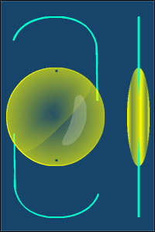
Линзы интраокулярные, составные с замкнутыми |  |  |  |  |  |  | Линза интраокулярная, полимерная, заднекамерная, составная
опорными элементами. |  |  |  |  |  |  | с разомкнутыми опорными элементами S-образной формы.
ИОЛ-ЧАЛЛЫ |  |  |  |  |  |  | ИОЛ-S-ЧАЛЛЫ
Диаметр оптики 5,00мм |  |  |  |  |  |  | Диаметр оптики 6,00мм
Общий диаметр 11,0 мм 330-00 |  |  |  |  |  |  | Общий диаметр 13,0 мм |  |  |  | 500-00
Угол гаптики 7 º |  |  |  |  |  |  | Угол гаптики 0 º
тип заднекамерная, составная. |  |  |  |  |  |  | тип заднекамерная, составная.
Матерриал РММА. |  |  |  |  |  |  | Матерриал РММА.
Преднозначены для замены естественного |  |  |  |  |  |  | Преднозначены для замены естественного
хрусталика глаза с целью коррекции зрения. |  |  |  |  |  |  | хрусталика глаза с целью коррекции зрения.
 |  |  |  |  | Глазные протезы (пластмассовые)
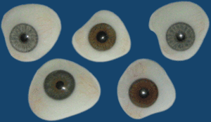 |  |  |  |  | Протезы глазные полимерные (пластмассовые) индивидуальные одно- и двустенные с различной
 |  |  |  |  | расцветкой радужки и склеры ПГП-"Латан" выпускаемые ООО "Латан" применяются в лечебно-
 |  |  |  |  | косметических целях протезирования лиц лишённых одного или обоих глаз, а также при наличии
 |  |  |  |  | остатка глазного яблока или глаза с бельмом.
Протезы глазные классифицируются по назначению, размерам, формам, посадке, расцветкам радужки и склеры.
По форме протезы делятся на:
Трехэллипсоидные с глубокой втяжкой; височные; удлинённые; плоские; удлинённые с уменьшенным верхним краем;
плоские с увеличенным верхним краем; двухэллипсоидные симметричные; двухэллипсоидные, смещённые к верхнему своду;
двухэллепсоидные, смещённые к нижнему своду.
Размеры |  | Длина |  |  | Ширина | Высота
Большие |  | 26-31 |  |  | 20-28 | 10-20
Средние |  | 23-26 |  |  | 18-25 | 8-18
Малые |  | 18-23 |  |  | 16-22 | 6 16
По цвету радужки протезы классифицируются на следующие группы: Голубые и переходно-голубые; серые и переходно-серые;
карие и переходно-карие; зеленые.
По цвету склеры делятся на: Желтовато-серые, голубовато-серые, бирюзово-сероватая, розовато-сероватая.

Линзы интраокулярные (НЭП "Микрохирургия глаза")
ИОЛ-СПК РСП-1 |  |  |  |  |  | 1200-00 | ИОЛ-СПК РСП-2 |  |  | 1200-00
заднекамерные |  |  |  |  |  |  | заднекамерные "с бороздкой"
ИОЛ-СПК РСП-3 |  |  |  |  |  | 2100-00 | ИОЛ-СПК РСК-1, ИОЛ-СПК РСД-3 |  |  | 2300-00
"гриб" |  |  |  |  |  |  | Факичные заднекамерные
ИОЛ-СПК РСД-3 |  |  |  |  |  | 28900-00 ( изготовление 3-4 недели)
«искусственная радужка»

Интраокулярная линза «Оптимед»25 UV 1420-00
Инжектор «Оптимед» |  |  |  |  |  | 389-00
Картридж для инжектора (с силиконовым стоппером) «Оптимед» |  |  |  |  |  | 210-00
Комплект:Интраокулярная линза «Оптимед»25 UV с картиджем и инжектором "Оптимед" |  |  |  |  |  | 1794-00
РАСХОДНЫЙ МАТЕРИАЛ
ед. имзер. | цена | Наименование |  |  |  |  | Состояние поставки | Описание
шт. | 178-00 | Скальпель одноразовый микрохирургический «Оптимед»
шт. |  | Средство перевязочное "Фармасорб" тупфер ромбовидный (10 шт. в упак.) |  |  |  |  | стерильно | Адсорбирующий влагу ( в том числе и кровь) материал в виде ромбов
 | 8-40 | Средство перевязочное "Фармасорб" тупфер ромбовидный (20 шт. в упак.)
 |  | Средство перевязочное "Фармасорб" тупфер ромбовидный (30 шт. в упак.)
упак. | 1170-00 | Лезвие микрохирургическое стальное одноразовое под угл. 45 (упак. 90 шт.) |  |  |  |  | стерильно | Угол заточки 45° ( в упаковке 90 шт)
упак. | 1170-00 | Лезвие микрохирургическое стальное одноразовое под угл. 30 (упак. 90 шт.) |  |  |  |  | стерильно | Угол заточки 30° ( в упаковке 90 шт)
шт. | 220-00 | Аспирационно-ирригационная система однократного |  |  |  |  | стерильно | Ирригация жидкости и аспирация хрусталиковых масс из различных сегментов капсульного мешка.
 |  | применения, полимерная
шт. | 100-00 | Канюля полимерная аспирационная по Симко одноразовая |  |  |  |  | стерильно
шт. | 530-00 | Шнур силиконовый
шт. | 898-00 | Колластоп
шт. | 340-00 | Коллагеновое покрытие
шт. | 450-00 | Дренаж антиглаукоматозный
шт. | 520-00 | Материал для склеропластики
шт. | 190-00 | Гликодем (мазь против демодекоза) |  |  |  |  | крем-гель | 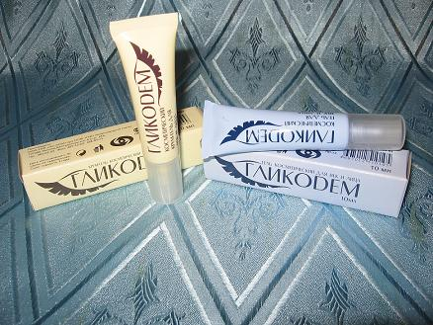
шт. | 210-00 |  |  |  |  |  | гель
шт. | 260-00 | Глазные капли «БАЛАРПАН» |  |  |  |  |  | оптовая цена – 260-00 руб.
шт. |  | Ирис-ретрактор полимер.однораз.стерильный (четырехугольный) |  |  |  |  | стерильно
шт. |  | Ирис-ретрактор полимер.однораз.стерильный (комплект из 4-х крючков.) |  |  |  |  | стерильно | Длина 55 мм, крючок 1 мм (комплект из 4-х крючков)
шт. | 186-00 | Визитон-ПЭГ |  |  |  |  | флакон 3 мл | Для коррекции зрения
 | 296-00 |  |  |  |  |  | флакон 5 мл
шт. | 230-00 | Визитон-ПЭГдля лазерной хирургии |  |  |  |  | флакон 12 мл

шт. | 340-00 | Визитон-ПЭГ-Ф |  |  |  |  | флакон 5 мл

шт. | 208-00 | Гель для замещения жидких сред глаза (Вискоэластик) «Оптимед», шприц 2 мл |  |  |  |  | шприц 2 мл | Гель Оптимед применяется в офтольмохирургии для поддержания глубины передней камеры во время операции и защиты эндотелия роговицы. Применение геля позволяет снизить повреждение эндотелия роговицы и других интраокулярных структур. Легко удаляется и хорошо фильтруется через дренажную систему глаза, не вызывает послеоперационную гипертензию.
шт. | 198-00 | Гель для замещения жидких сред глаза (Вискоэластик) «Оптимед», флакон 5 мл |  |  |  |  | флакон 5 мл
шт. | фл. 6,9 $ шп.9,9 $ |  | ВИСКОМЕТ (VISCOMET) вискоэластик на основе метилцеллюлозы во флаконах по 3 мл. и в шприцах по 2 мл |  |  |  | флакон 3 мл шприц 2 мл.
шт. | 6,7$ | Капсула-краситель «Rhex-ID» 1,0мл в флаконах, состав: трипановый синий-0,8мг, Кислотность среды: рН (6,5-7,5), Упаковка: стеклянный флакон |  |  |  |  | флакон 1 мл. | 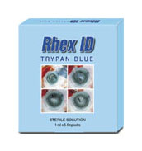
Губки и тупфера BD International (Becton, Dickinson and Company) (США, Великобритания)
упак. | 4000-00 | 581060 BD Visisorb™ палочка абсорбирующая, 250 шт./уп. (25 × 10), 6.6 см × 0.5 см |  |  |  |  | 250 шт. уп.

упак. | 1900-00 | 581751 Тупфер LASIK PVA конусовидный на рукоятке, 100 шт./уп. (10 × 10), длина 7.11 см |  |  |  |  | 100 шт./уп.

упак. | 3600-00 | 581089BD Visispear™ тупфер клиновидный, 100 шт./уп. (20 × 5), длина 7 см |  |  |  |  | 100 шт./уп

упак. | 1600-00 | 581098 LASIK дренаж для операционного поля (по Chayet), 20 шт./уп. Размеры: 40 × 14 мм, Ø отверстия 10 мм |  |  |  |  | 20 шт./уп.

упак. | 3700-00 | 581709 Тупфер LASIK PVA прямоугольный на рукоятке, 40 шт./уп. (20 × 2), длина 6.85 см |  |  |  |  | 40 шт./уп.

Bausch & Lomb

шт. | 94-00$ | ПЕРФТОРДЕКАЛИН DK-LINE 100% фторированный перфторуглерод в стерильном флаконе. Dk-line – вспомогательное средство для офтальмохирургии заднего отрезка при отслоениях сетчатки, пролиферативной витреоретинопатии, пролиферативной диабетической ретинопатии, гигантских разрывах, глазных травмах, а также для подъема с глазного дна упавших хрусталиков и инородных тел. Настоящее медицинское изделие разработано в 1999 году германской компанией Pharm Pur GmbH, ассоциированной с корпорацией BAUSCH & LOMB. Настоящее медицинское изделие запущено в серийное производство в 2000 году в Германии. В 2002 году производство переведено на завод компании в Ирландию. Успешно применяется в медицинской практике более чем в 70 странах мира. Производитель «Bausch&Lomb – Waterford», Ирландия ФУНКЦИЯ ПАРАМЕТРЫ DK-LINE Кинематическая вязкость (при 25oC) 2,9 сСт Удельный вес (при 25oC) 1.908 - 1.960 г/см 3 Рефракционный индекс (при 20o C) 1.313 – 1.315 Температура кипения 140.4oC – 142.4oC Давление насыщенного пара (при 37oC) 12.5 мм.рт.ст Поверхностное натяжение 0.0193 Н/м Межфазное натяжение 0.0578 Н/м Растворимость газов для кислорода (при 37oC) 45 об. % Растворимость газов для углекислого газа (при 37 o C) 134 об. % Молекулярный вес 462 |  |  |  |  | стеклянный флакон объемом 7 мл | 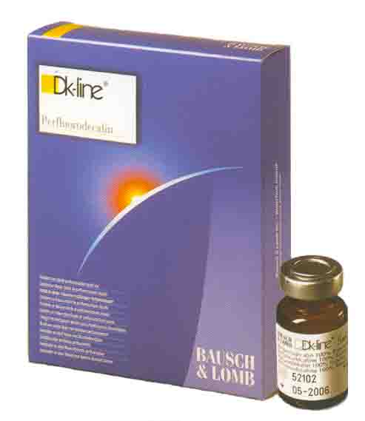

шт. | 94-00$ | СИЛИКОНОВОЕ МАСЛО OXANE 1300 / 5700 100% чистое силиконовое масло, стерильное, в шприце, не имеет запаха. СИЛИКОНОВОЕ МАСЛО Oxane 1300/5700 используется для интраокулярной тампонады в случае тяжелых, неблагоприятно текущих отслоек сетчатки, осложненных пролиферативными витреоретинопатиями; травматических отслоек; отслоек с обширными разрывами сетчатки, а также при всех других видах отслоек сетчатки, которые не могут быть излечены другими методами. Настоящее медицинское изделие разработано в 1996 году специалистами германской фирмы Adatomed CmbH, приобретенной компанией BAUSCH & LOMB в 1998 году. Настоящее медицинское изделие запущено в серийное производство в 1997 году в Германии. В 2002 году производство переведено на завод компании в Ирландию. Успешно применяется в медицинской практике более чем в 80 странах мира. ФУНКЦИЯ OXANE 1300 Идентичность (ИК спектроскопия) cоответствует стандарту Вязкость 1000-1300 mPa.s (сСт)(сантиСтокс) Удельный вес 0.96 - 0.98 г / см 3 Показатель преломления 1.4030 -1.4050 Летучесть 0-0.1% Полидисперсность 1.0-2.1 Содержание концевых групп Si-OH 0- 70 ppm Удельное сопротивление 0.8-200 x 1015 Ом x см Производитель «Bausch&Lomb – Waterford», Ирландия |  |  |  |  | Тип устройства для введения стеклянный шприц, объем 10 мл | 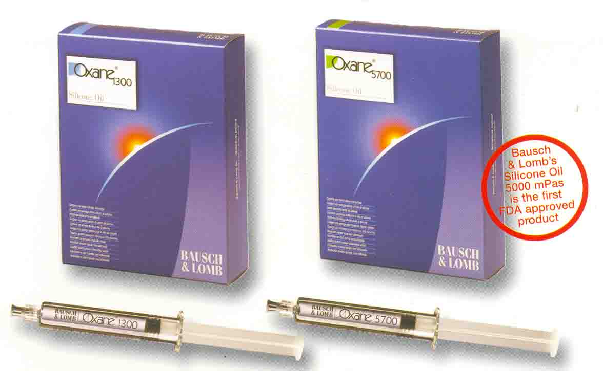 ФУНКЦИЯ OXANE 5700 Идентичность (ИК спектроскопия) cоответствует стандарту Вязкость 5000 - 5700 mPa.s (сСт)(сантиСтокс) Удельный вес 0.96 - 0.98 г / см 3 Показатель преломления 1.4030 -1.4050 Летучесть 0-0.1% Полидисперсность 1.0-2.3 Содержание концевых групп Si-OH 0- 100 ppm ФУНКЦИЯ OXANE 5700 Идентичность (ИК спектроскопия) cоответствует стандарту Вязкость 5000 - 5700 mPa.s (сСт)(сантиСтокс) Удельный вес 0.96 - 0.98 г / см 3 Показатель преломления 1.4030 -1.4050 Летучесть 0-0.1% Полидисперсность 1.0-2.3 Содержание концевых групп Si-OH 0- 100 ppm Удельное сопротивление 1.0-200 x 1015 Ом x см

